spring
https://www.youtube.com/playlist?list=PLq8wAnVUcTFVUMCKI4CL_EHWW5ykPnL0z 전체
1. https://www.youtube.com/watch?v=y2JkXjOocZ4
2. https://www.youtube.com/watch?v=DhcrnaKKrbA
3. https://www.youtube.com/watch?v=pr2dwdf_03k 실습
4. https://www.youtube.com/watch?v=eHYPujubB3E 스프링 버전
7포인터 컷, 조인 포인트, 위빙

spring boot
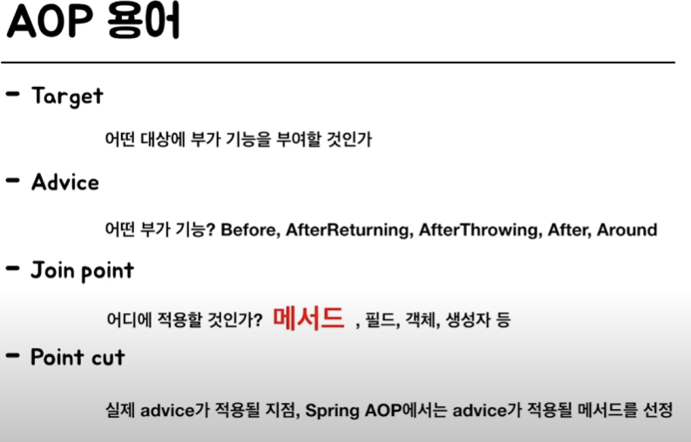
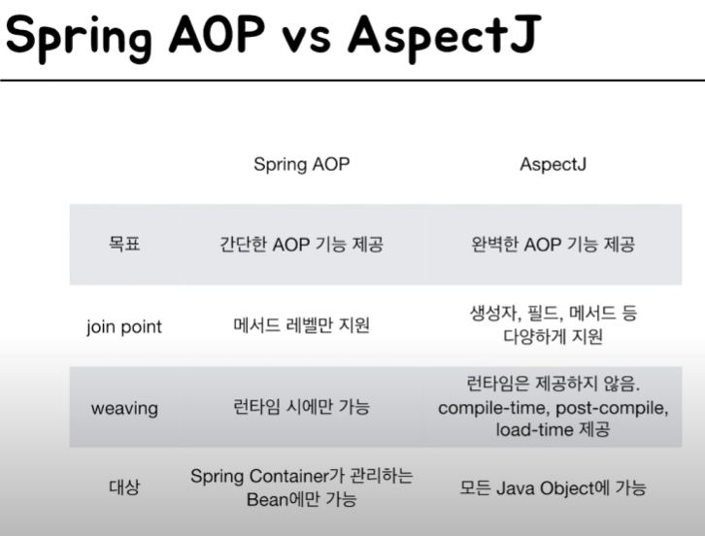
https://www.youtube.com/watch?v=bszNuXKZeCs
*인프라 로직, SRP(단일책임원칙), 횡단관심사(cross cutting concern)
https://www.youtube.com/watch?v=Hm0w_9ngDpM

PROXY
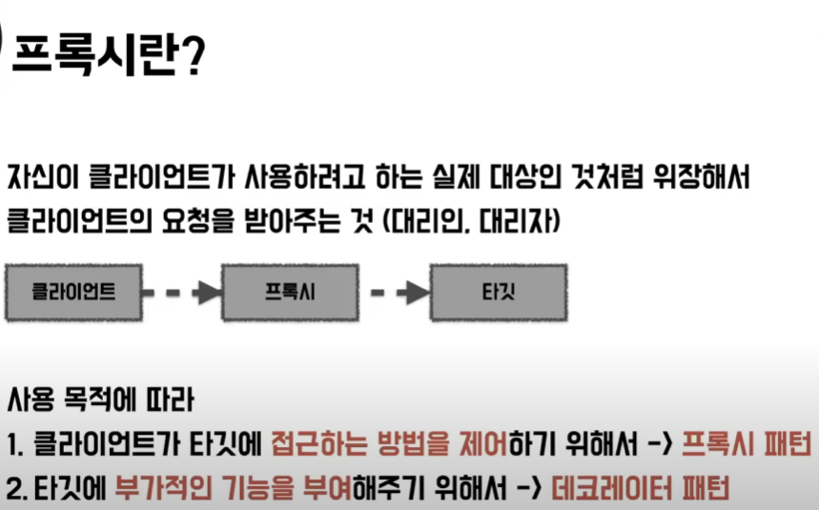

AOP 용어
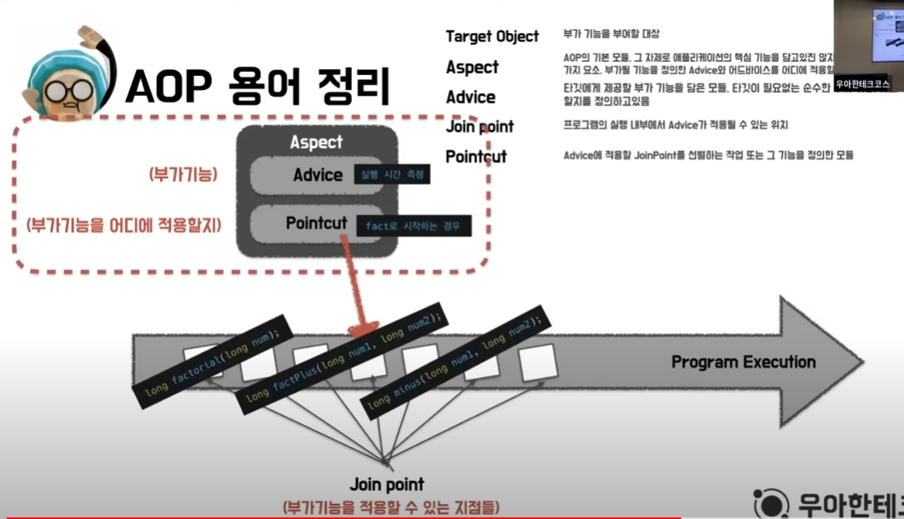

Join Point : 횡단관심사에 들어갈 구현되어 있는 여러 함수
ex)횡단관심사가 함수 처음과 끝에 찍힌다면
그 사이에 들어갈(조인할) 여러 함수
pointcut : 여러 함수중에 내가 원하는 함수만 적용하고 싶다
물론 전부 다 적용도 가능
advice : "로그", "함수 실행 시간 측정" 등 부가적인 (충고)기능부

개발방법
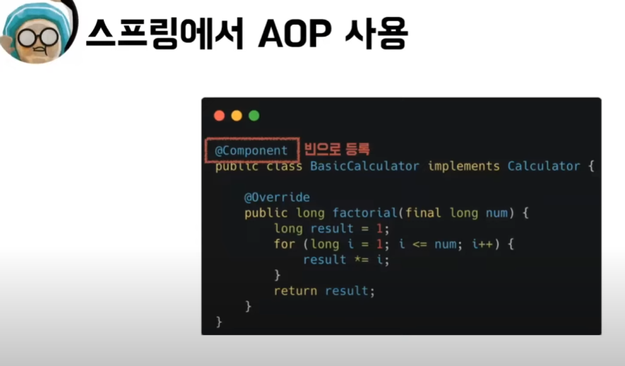
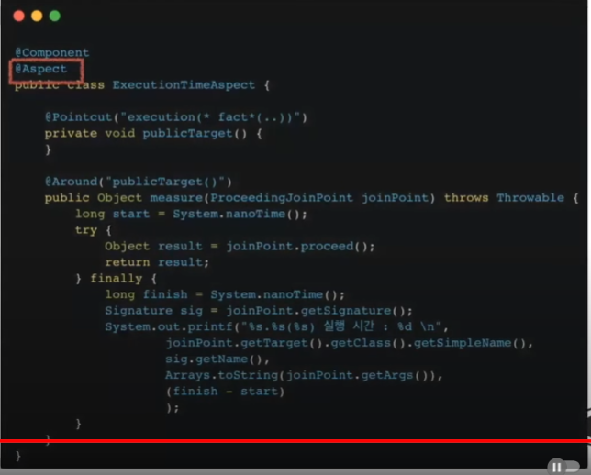

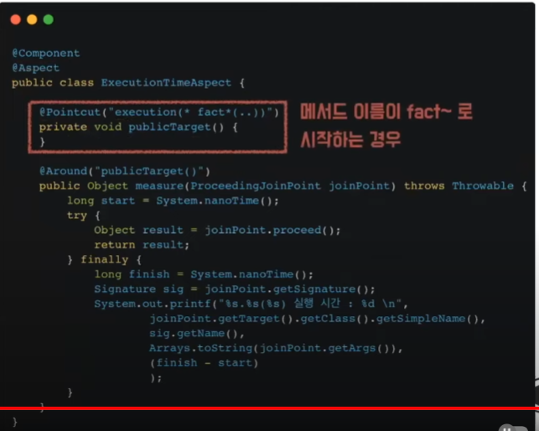
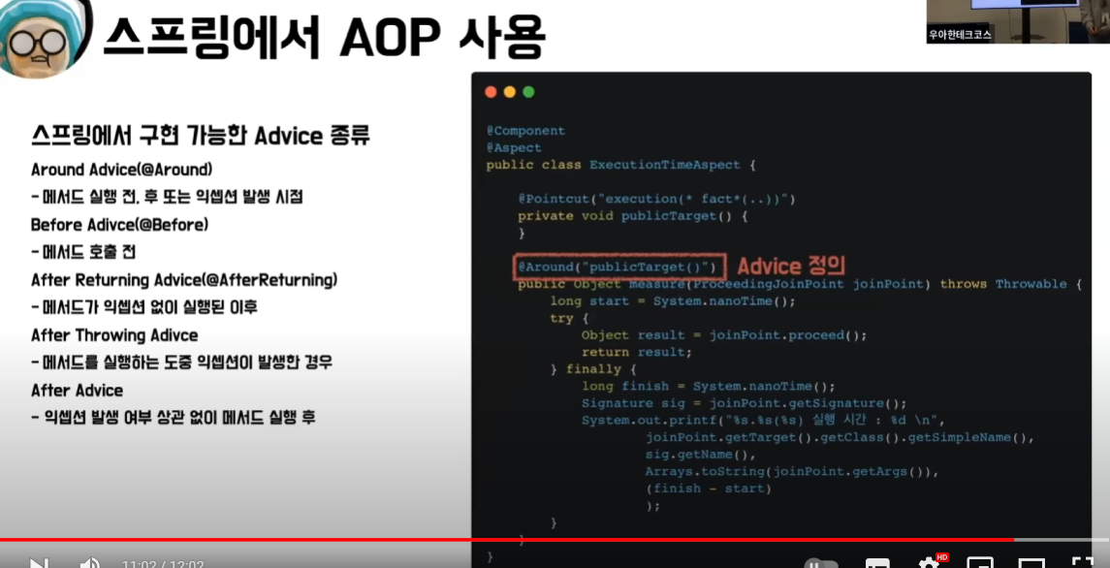

pointcut 의미파악
https://chat.openai.com/share/a1ff4c21-93fb-43e6-8647-76df30d31b3e
@Pointcut("execution(public * com.niceinfoshop.aopdemo.controller.*.*(..))")
public void webLog(){}

